Лист1
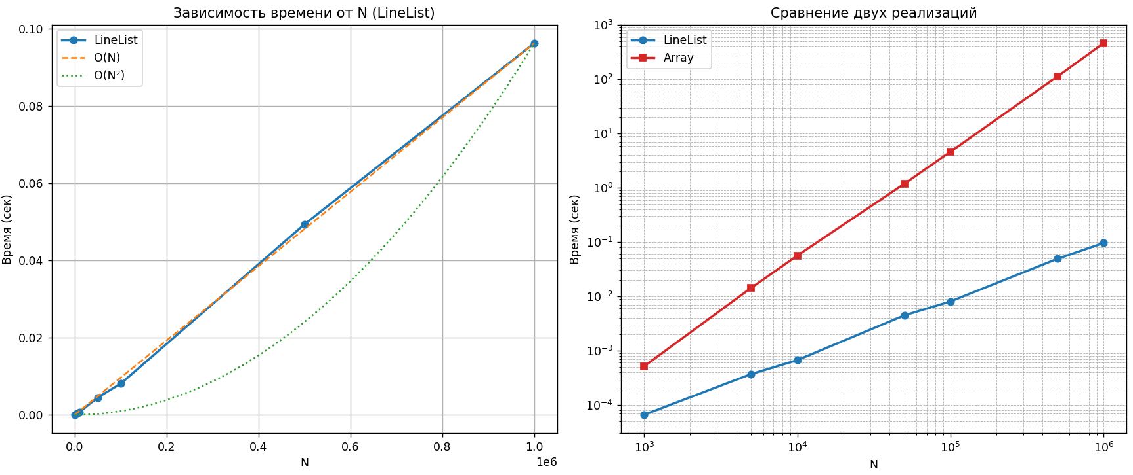
N | Answer | Time work (sekonds)
1000 | 977 | 0.0000655
5000 | 1809 | 0.0003691
10000 | 3617 | 0.000667
50000 | 34465 | 0.0044609
100000 | 68929 | 0.0080518
500000 | 475713 | 0.0493022
1000000 | 951425 | 0.0961863

Cр. коэффициент времени Array/Linelist |  |  | 1155.02

 |  |  |  | Сложность функции в Linelist = O(n) | Функция в Linelist работает быстрее функции в Array в 1155 раз

